тестирование kontur.ru
Номер Тест кейса/ID | Название | Предварительные шаги | Шаги | Данные | Ожидаемый результат | attach: | Фактический результат | Баги
1 | Все ссылки открываются в новой вкладке | открыть https://kontur.ru/search | Ввести в поиск поисковое слово | Например: протокол |  |  |  | Ссылка открывается в той же вкладке
 |  |  | Нажать "Найти"
 |  |  | Нажать на первый результат выдачи |  | Ссылка должна открыться в новой вкладке
2 | Поиск длинного поискового запроса | открыть https://kontur.ru/search | Ввести в поиск длинный поисковый запрос | Например: О формах, сроках и порядке составления и представления отчетности профессиональных участников рынка ценных бумаг, организаторов торговли, клиринговых организаций и лиц, осуществляющих функции центрального контрагента, а также другой информации в Центральн |  |  |  | Результат поиска отображается, но длинный поисковый запрос перекрывает количество найденных результатов в строке поиска
 |  |  | Нажать "Найти" |  | Отображается результат поиска
3 | Пейджинг НЕ появляется, когда результатов выдачи меньше 10 | открыть https://kontur.ru/search | Ввести в строку поиска редкий поисковый запрос | Например: https://kontur.ru/search
 |  |  | Нажать "Найти"
 |  |  | Нажать в боковом меню на тестируемый раздел | kontur.ru | 1) Результатов выдачи меньше 10 2) Пейджинг не появляется 3) В выдаче подсвечиваются искомые слова, спецсимволы не подсвечиваются
 |  |  |  | Для бухгалтера | 1) Результатов выдачи меньше 10 2) Пейджинг не появляется 3) В выдаче подсвечиваются искомые слова, спецсимволы не подсвечиваются
 |  |  |  | Законы | 1) Результатов выдачи меньше 10 2) Пейджинг не появляется 3) В выдаче подсвечиваются искомые слова, спецсимволы не подсвечиваются
 |  |  |  | Школа | 1) Результатов выдачи меньше 10 2) Пейджинг не появляется 3) В выдаче подсвечиваются искомые слова, спецсимволы не подсвечиваются
 |  |  | Нажать три точки в боковом меню
 |  |  | Нажать в боковом меню на тестируемый раздел | Организации | 1) Результатов выдачи меньше 10 2) Пейджинг не появляется 3) В выдаче подсвечиваются искомые слова, спецсимволы не подсвечиваются
 |  |  |  | Закупки | 1) Результатов выдачи меньше 10 2) Пейджинг не появляется 3) В выдаче подсвечиваются искомые слова, спецсимволы не подсвечиваются
4 | Пейджинг появляется, когда результатов выдачи больше 10 | открыть https://kontur.ru/search | Ввести в строку поиска запрос | Например: баланс
 |  |  | Нажать "Найти"
 |  |  | Нажать в боковом меню на тестируемый раздел | kontur.ru | 1) Результатов выдачи больше 10 2) Пейджинг появляется 3) В выдаче подсвечиваются искомые слова, спецсимволы не подсвечиваются
 |  |  |  | Для бухгалтера | 1) Результатов выдачи больше 10 2) Пейджинг появляется 3) В выдаче подсвечиваются искомые слова, спецсимволы не подсвечиваются
 |  |  |  | Законы | 1) Результатов выдачи больше 10 2) Пейджинг появляется 3) В выдаче подсвечиваются искомые слова, спецсимволы не подсвечиваются |  |  | Пейджинг не появляется
 |  |  |  | Школа | 1) Результатов выдачи больше 10 2) Пейджинг появляется 3) В выдаче подсвечиваются искомые слова, спецсимволы не подсвечиваются
 |  |  | Нажать три точки в боковом меню
 |  |  | Нажать в боковом меню на тестируемый раздел | Организации | 1) Результатов выдачи больше 10 2) Пейджинг появляется 3) В выдаче подсвечиваются искомые слова, спецсимволы не подсвечиваются
 |  |  |  | Закупки | 1) Результатов выдачи больше 10 2) Пейджинг появляется 3) В выдаче подсвечиваются искомые слова, спецсимволы не подсвечиваются
5 | Каждый из блоков имеет дополнительную фильтрацию в виде выпадающих списков над результатами поиска | открыть https://kontur.ru/search | Ввести в строку поиска запрос | Например: теория
 |  |  | Нажать "Найти"
 |  |  | Нажать в боковом меню на тестируемый раздел | kontur.ru | Должен появится дополнительный блок с фильтрацией над выдачей (пример на скриншоте) | 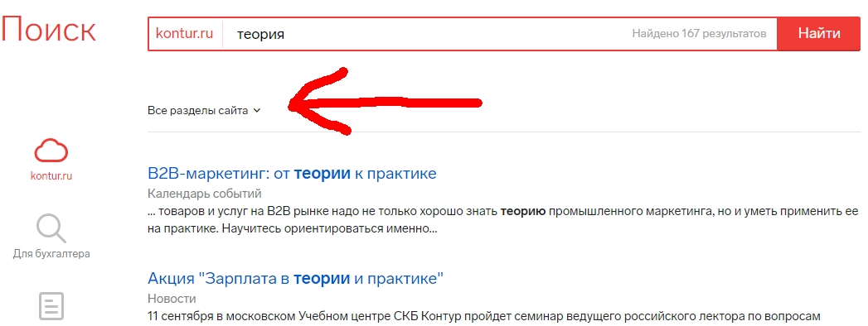
 |  |  |  | Для бухгалтера | Должен появится дополнительный блок с фильтрацией над выдачей | 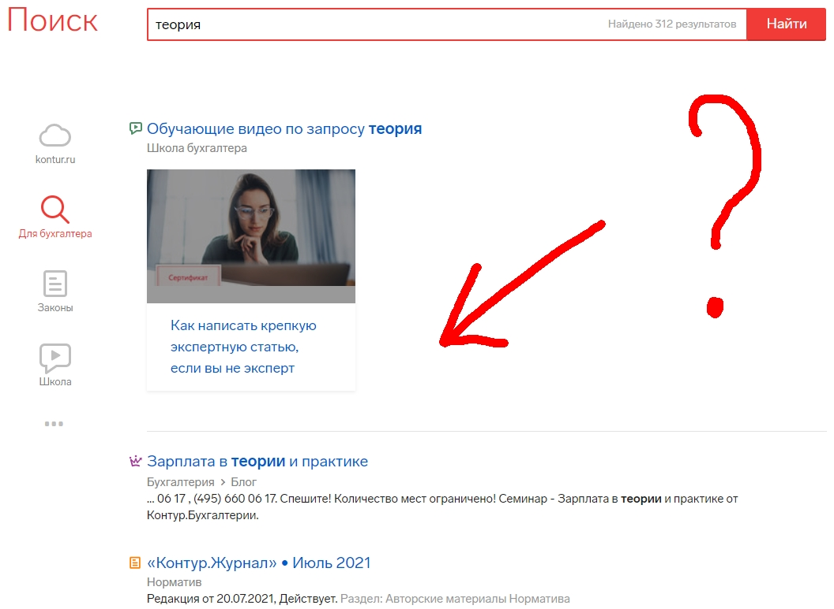 |  | Не появляется дополнительный блок с фильтрацией в разделе Для бухгалтера
 |  |  |  | Законы | Должен появится дополнительный блок с фильтрацией над выдачей
 |  |  |  | Школа | Должен появится дополнительный блок с фильтрацией над выдачей
 |  |  | Нажать три точки в боковом меню
 |  |  | Нажать в боковом меню на тестируемый раздел | Организации | Должен появится дополнительный блок с фильтрацией над выдачей
 |  |  |  | Закупки | Должен появится дополнительный блок с фильтрацией над выдачей
6 | Название блока отображается также и в строке поиска | открыть https://kontur.ru/search | Ввести с строку поиска запрос | Например: результат
 |  |  | Нажать "Найти"
 |  |  | Нажать в боковом меню на тестируемый раздел | kontur.ru | В поле поиска должен отобразиться выбранный раздел (пример на скриншоте)
 |  |  |  | Для бухгалтера | В поле поиска должен отобразиться выбранный раздел |  |  | Выбранный раздел не отображается в поле для поиска
 |  |  |  | Законы | В поле поиска должен отобразиться выбранный раздел | 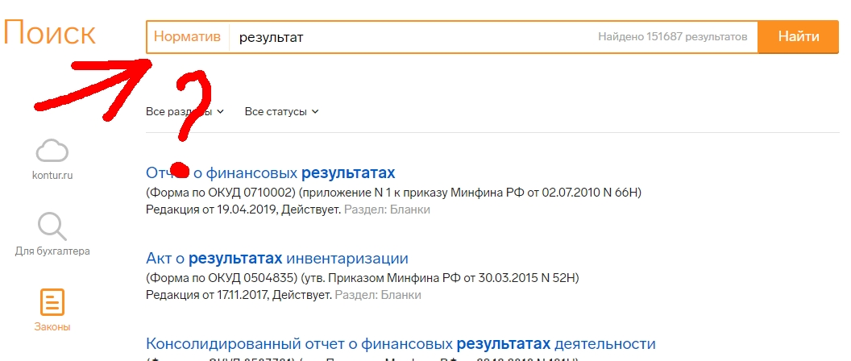 |  | Название блока - Законы - не совпадает с тем, которое отображается в поле для поиска - Норматив
 |  |  |  | Школа | В поле поиска должен отобразиться выбранный раздел
 |  |  | Нажать три точки в боковом меню
 |  |  | Нажать в боковом меню на тестируемый раздел | Организации | В поле поиска должен отобразиться выбранный раздел | 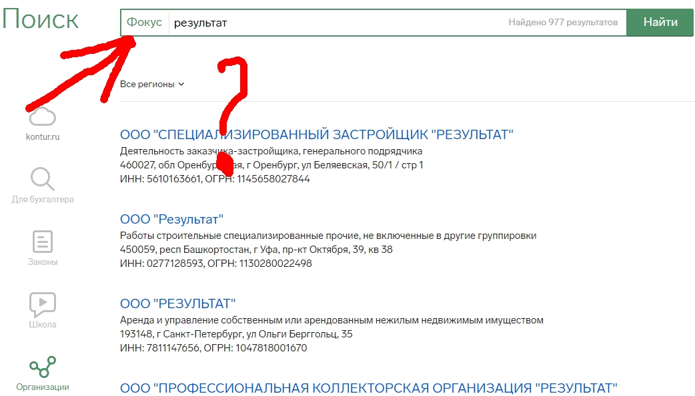 |  | Название блока - Организации - не совпадает с тем, которое отображается в поле для поиска - Фокус
 |  |  |  | Закупки | В поле поиска должен отобразиться выбранный раздел
7 | Под заголовком каждой выдачи отображается название раздела | открыть https://kontur.ru/search | Ввести с строку поиска запрос | Например: бизнес
 |  |  | Нажать "Найти"
 |  |  | Нажать в боковом меню на тестируемый раздел | kontur.ru | Под заголовком каждого результата выдачи должен отобразиться кликабельный раздел, в котором находится выдача (пример на скриншоте) | 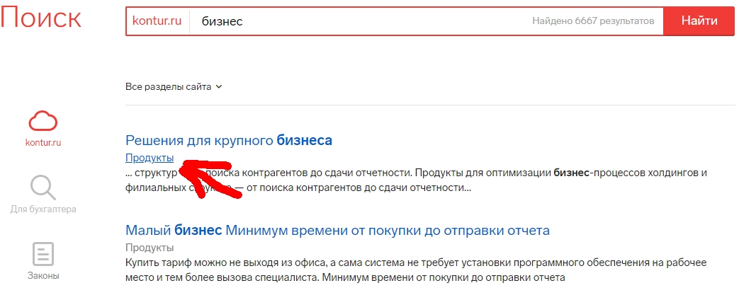
 |  |  |  | Для бухгалтера | Под заголовком каждого результата выдачи должен отобразиться кликабельный раздел, в котором находится выдача | 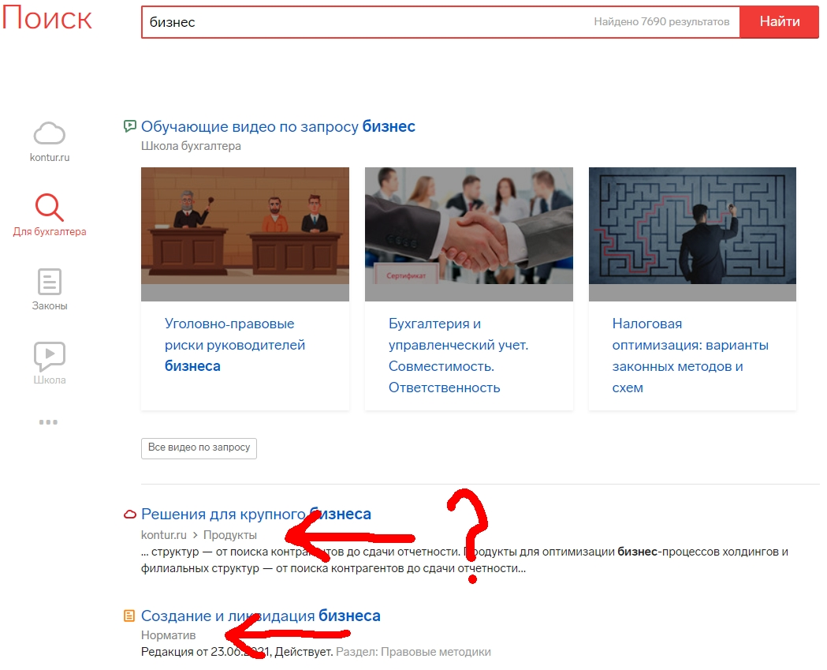 |  | В блоке Для бухгалтера: 1) Криво отображается данный элемент, когда ведет в раздел Продукты 2) Не кликабелен, когда с отображением всё в порядке (пример, когда ведет в раздел Норматив)
 |  |  |  | Законы | Под заголовком каждого результата выдачи должен отобразиться кликабельный раздел, в котором находится выдача | 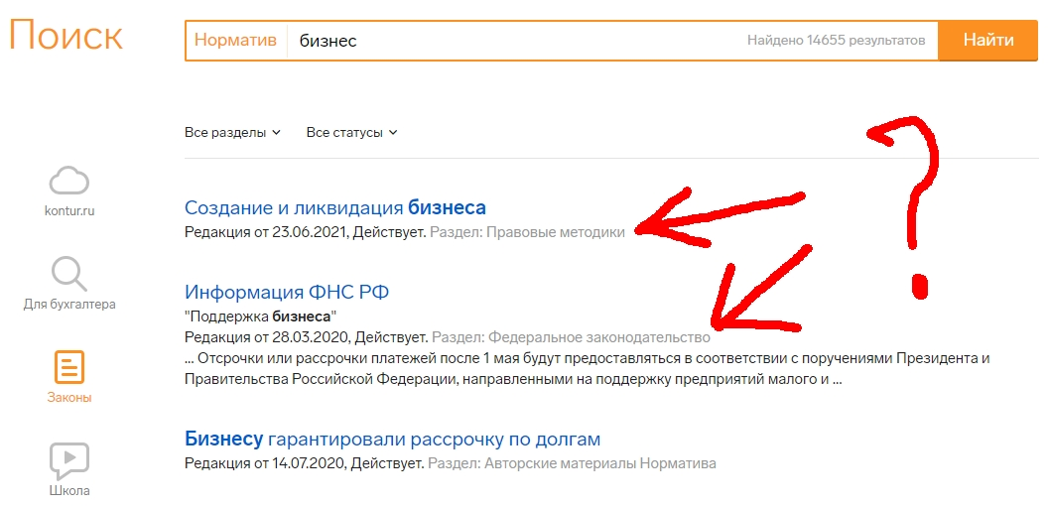 |  | В блоке Законы разделы не кликабельны и отображаются не сразу под заголовком выдачи
 |  |  |  | Школа | Под заголовком каждого результата выдачи должен отобразиться кликабельный раздел, в котором находится выдача
 |  |  | Нажать три точки в боковом меню
 |  |  | Нажать в боковом меню на тестируемый раздел | Организации | Под заголовком каждого результата выдачи должен отобразиться кликабельный раздел, в котором находится выдача | 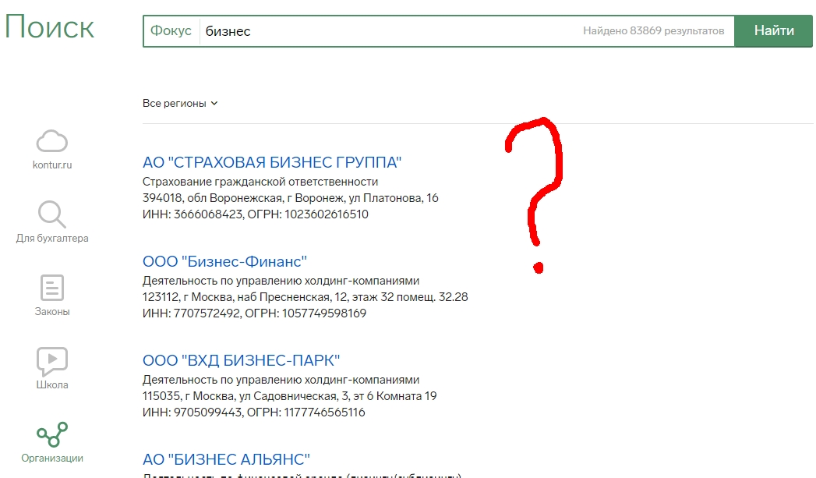 |  | В блоке Организации разделы вообще не отображаются
 |  |  |  | Закупки | Под заголовком каждого результата выдачи должен отобразиться кликабельный раздел, в котором находится выдача | 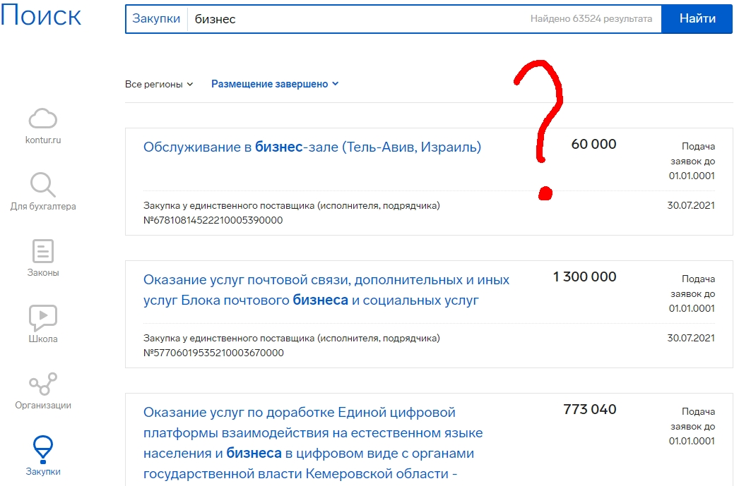 |  | В блоке Закупки не отображаются разделы, но по контексту не понятно, должны ли они вообще тут быть
8 | В вертикальном меню слева отображаются только три блока, остальные скрываются за иконкой с многоточием | открыть https://kontur.ru/search | Посчитать количество блоков, которые отображаются слева |  | Три блока | 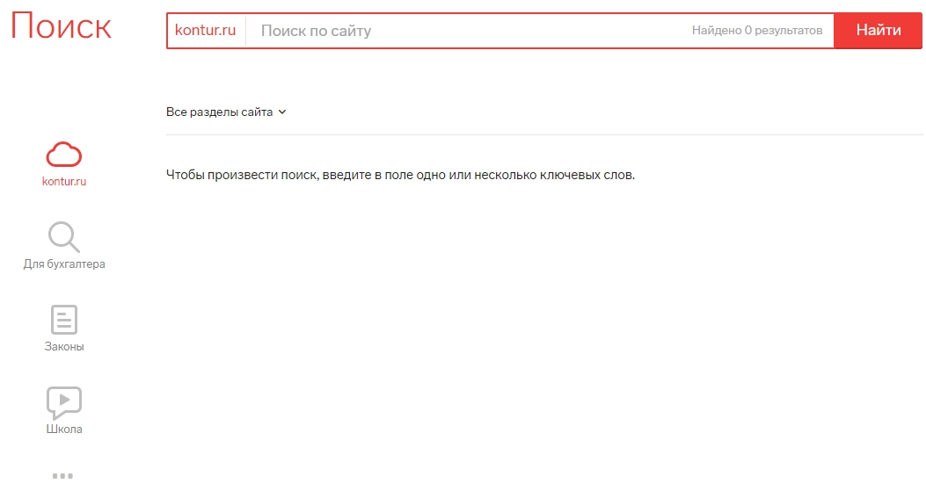 |  | Слева отображаются 4 блока
 |  |  | Нажать три точки в боковом меню |  | Должны появиться остальные блоки

